Кресла
ПРАЙС-ЛИСТ с НДС
действителен с 21.06.2016
Кресла руководителя
AV 133 | PL MK (681 Н) экокожа | 6,110 | 6,416 | 6,721
 | PL MK (681 Н) кожзам | 5,772 | 6,061 | 6,349
AV 132 | PL MK (727) экокожа | 4,927 | 5,173 | 5,420
 | PL MK (727) кожзам | 4,537 | 4,764 | 4,991
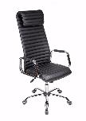 AV 131 | СН СХ экокожа | 11,814 | 12,405 | 12,995
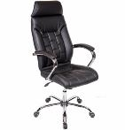 AV 130 | СН (04) СХ экокожа | 13,377 | 14,046 | 14,715

AV 129 | СН (04) МК экокожа | 10,420 | 10,941 | 11,462
 | СН (04) СХ экокожа | 12,149 | 12,756 | 13,363
AV 128 | CH (682 SL) MK кожзам/TW-сетка | 4,900 | 5,145 | 5,390

AV 127 | PL (681 H) MK экокожа | 6,710 | 7,046 | 7,381

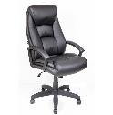 AV 126 | PL МК (681 Н) экокожа | 8,176 | 8,585 | 8,994
 | PL МК (681 Н) натуральная кожа | * | * | *
AV 125 | PL МК (681 Н) экокожа | 5,502 | 5,777 | 6,052
 | PL МК (681 Н) натуральная кожа | * | * | *
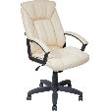 AV 124 | PL МК (681 Н) экокожа | 7,289 | 7,654 | 8,018
 | PL МК (681 Н) натуральная кожа | * | * | *
AV 123 | CH CX (04) экокожа | 13,632 | 14,314 | 14,995
 | CH CX (04) натуральная кожа | 17,063 | 17,916 | 18,769
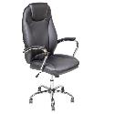 AV 122 | СН СХ (04) экокожа | 9,889 | 10,384 | 10,878
AV 121 | PL МК (681 Н) экокожа | 7,625 | 8,006 | 8,387
 | PL CX (681 Н) натуральная кожа | 10,370 | 10,888 | 11,407
AV 120 | СН СХ (04) экокожа | 12,172 | 12,780 | 13,389
 | СН СХ (04) натуральная кожа | 14,287 | 15,001 | 15,716
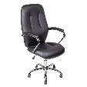 AV 119 | СН CX (04) экокожа | 8,668 | 9,101 | 9,535
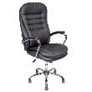 AV 118 | СН СХ (04) экокожа | 10,374 | 10,893 | 11,411
 | СН СХ (04) натуральная кожа | 13,548 | 14,225 | 14,902
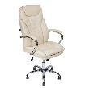 AV 117 | СН СХ (04) экокожа | 11,036 | 11,588 | 12,140
 | СН СХ (04) натуральная кожа | 16,551 | 17,378 | 18,206
AV 116 | СН СХ (04) экокожа | 11,766 | 12,355 | 12,943
 | СН СХ (04) натуральная кожа | 16,127 | 16,934 | 17,740
AV 115 | PL МК (681 Н) экокожа | 8,129 | 8,535 | 8,942
 | PL МК (681 Н) натуральная кожа | * | * | *
AV 114 | PL MK (727) экокожа (oregon) | 4,801 | 5,041 | 5,282
 | PL MK (727) ткань | 3,941 | 4,139 | 4,336
 | PL MK (727) Кожзам | 4,443 | 4,665 | 4,887
AV 113 | CH SL (682) экокожа | 7,023 | 7,374 | 7,725

AV 111 | PL MK (727) экокожа | 6,980 | 7,329 | 7,678
 | PL MK (727) кожзам | 5,475 | 5,749 | 6,023
AV 110 | PL MK (681 Н) экокожа | 6,378 | 6,697 | 7,016
 | PL MK (681 Н) кожзам | 5,561 | 5,839 | 6,117
AV 109 | PL MK (727) экокожа | 5,160 | 5,418 | 5,676
 | PL MK (727) кожзам | 4,443 | 4,665 | 4,887
AV 108 | PL MK (727) ткань | 3,511 | 3,687 | 3,863
 | PL MK (727) ткань JP | 3,726 | 3,913 | 4,099
 | PL MK (727) ткань TW | 3,798 | 3,988 | 4,178
AV 107 | PL MK (727) кожзам | 5,231 | 5,493 | 5,754
 | PL MK (727) ткань серии "С" | 5,231 | 5,493 | 5,754
 | PL MK (727) ткань TW | 5,661 | 5,944 | 6,227
 | PL MK (727) экокожа | 5,719 | 6,005 | 6,291
AV 106 | PL MK (727) кожзам | 4,730 | 4,966 | 5,203
 | PL MK (727) экокожа | 5,661 | 5,944 | 6,227
AV 105 | PL MK (727) Экокожа | 5,662 | 5,945 | 6,228
 | PL MK (727) Кожзам | 5,003 | 5,253 | 5,503
AV 104 | PL MK (727) экокожа | 5,948 | 6,245 | 6,543
 | PL MK (727) кожзам | 5,231 | 5,493 | 5,754
 | WD MK натуральная кожа | 12,835 | 13,477 | 14,119
 | WD MK экокожа | 7,195 | 7,555 | 7,914
AV 103 | PL MK (727) экокожа | 4,846 | 5,088 | 5,330
 | PL MK (727) кожзам | 4,436 | 4,658 | 4,880
AV 102 | PL MK (727) экокожа | 5,848 | 6,140 | 6,432
 | PL MK (727) кожзам | 5,160 | 5,418 | 5,676
 | WD МК экокожа | 8,456 | 8,879 | 9,302
 | WD МК натуральная кожа | 11,044 | 11,596 | 12,149
AV 101 | PL МК (727) экокожа | 4,801 | 5,041 | 5,282
 | PL МК (727) кожзам | 4,443 | 4,665 | 4,887
 | PL МК (727) ткань | 3,941 | 4,139 | 4,336

Кресла оператора
Наименование | Комплектация, материал обивки | Цена опт от 300 тыс.руб. | Цена опт до 300 тыс.руб. | Цена до 100 тыс.руб.
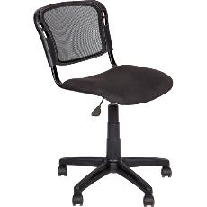 AV 221 | PL ткань/ткань-сетка | 1807 | 1897 | 1988
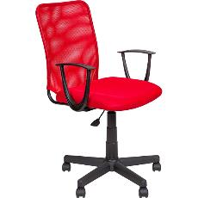 AV 220 | PL (С) ткань TW/ткань-сетка | 2327 | 2443 | 2560
 | PL (С) ткань/ткань-сетка | 2197 | 2307 | 2417
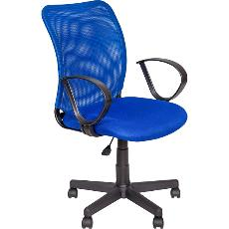 AV 219 | PL (P) ткань TW/ткань-сетка | 3497 | 3672 | 3847
 | PL (P) ткань/ткань-сетка | 3185 | 3344 | 3504
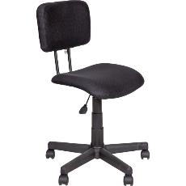 AV 218 | PL ткань TW-сетка | 2067 | 2170 | 2274
AV 217 | CH 682SL ткань/ткань сетка | 3812 | 4003 | 4194

AV 215 | PL TW-сетка комби | 3626 | 3807 | 3989

AV 214 | PL MK ткань/ткань сетка | 3511 | 3687 | 3863

AV 211 | PL МК (727) ткань | 4195 | 4405 | 4615

 | PL МК (727) экокожа | 4610 | 4840 | 5071
 | PL МК (727) кожзам | 4338 | 4555 | 4772
AV 210 | PL МК (727) ткань | 3631 | 3812 | 3994
 | PL МК (727) ткань JP | 4596 | 4825 | 5055
 | PL МК (727) ткань TW | 4410 | 4630 | 4851
AV 208 | PL (Р) ткань | 2587 | 2716 | 2846
 | PL (684) ПВМ ткань | 3276 | 3440 | 3604
 | PL (684) ПВМ ткань JP | 3782 | 3972 | 4161
 | PL (684) ПВМ ткань TW | 3840 | 4032 | 4224
AV 207 | PL МК (727) ткань | 3875 | 4069 | 4263
 | PL МК(727) ткань TW | 4553 | 4780 | 5008
 | PL МК (727) экокожа | 4215 | 4425 | 4636
 | PL МК(727) кожзам | 4018 | 4219 | 4420
AV 206 | PL МК (727) кожзам | 4328 | 4544 | 4760
 | PL МК (727) экокожа | 4672 | 4906 | 5139
AV 205 | PL (681) экокожа | 3738 | 3925 | 4112
 | PL (681) кожзам | 3394 | 3564 | 3733
AV 204 | PL (681) ткань | 3253 | 3416 | 3579
 | PL (681) ткань TW | 3698 | 3883 | 4068
AV 203 | PL (681) ткань | 2715 | 2850 | 2986
 | PL (681) ткань JP | 3073 | 3227 | 3380
 | PL (681) ткань TW | 3159 | 3317 | 3475
AV 202 | PL (Р) ткань | 2587 | 2716 | 2846
 | PL (684) ПВМ ткань | 2795 | 2935 | 3074
 | PL (684) ткань JP | 3010 | 3160 | 3311
 | PL (684) ткань TW | 3167 | 3326 | 3484
AV 201 | PL МК (727) ткань | 3979 | 4178 | 4377

 | PL МК (727) кожзам | 3979 | 4178 | 4377
 | PL МК (727) экокожа | 4124 | 4330 | 4536

ПРИМЕЧАНИЕ:
PL- пластиковые подлокотники и крестовина;
СН-хромированные подлокотники и крестовина;
WD-деревянные подлокотники и накладки на крестовину;
SL - пластик, цвет "серебро"
МК-механизм качания с фиксацией в рабочем положении;
СХ-синхромеханизм качания с фиксацией в любом положении.
* - цена по запросу
Кресла AV 201, 206, 207, 211 - возможно комплектовать
механизмом качания (МК) - плюс 250 рублей
Кресла AV 101, 109, 114 возможна комплектация без МК - минус 250 руб.
При заказе кресел на металлопластиковом пятилучье - наценка 150 руб.
Кресла в комплектации WD (деревянные подлокотники+крестовина) выполняются только при оптовом заказе не менее 20 единиц
При заказе кресел на черных металлических полозьях (О/ч) - наценка 500 руб.
МТ-механизм трансформации спинки;
О/ч-полозья черные металлические;
О/wd-деревянные полозья.

